画面イメージ
画面イメージ

 | タイトル | リザルト
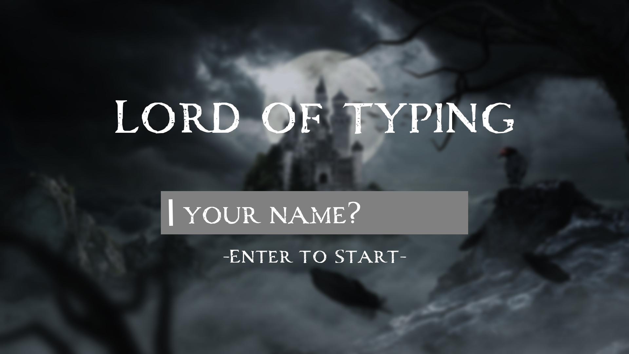
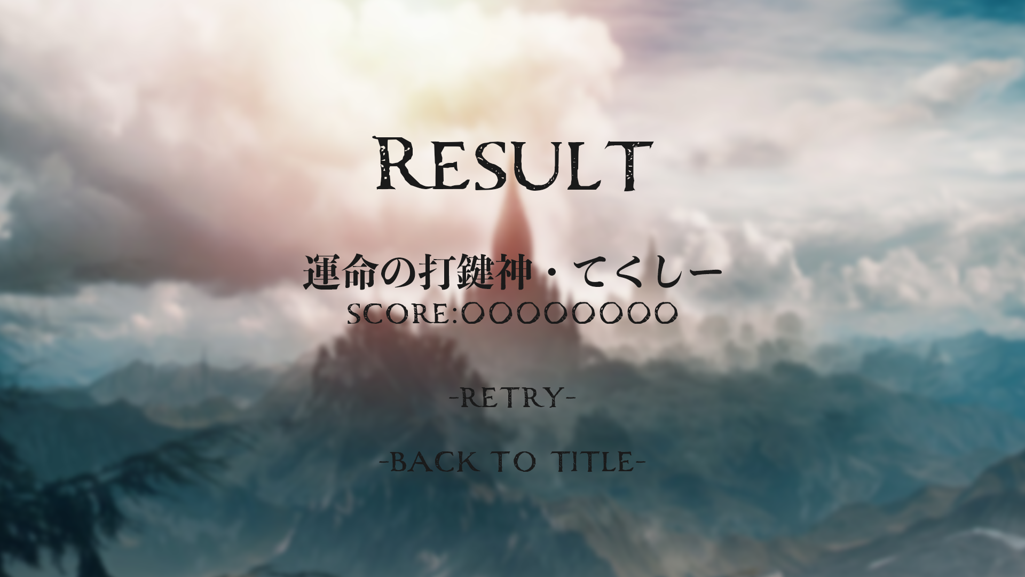

 |  | ↑文字色は未定

ゲームシステム
ゲームシステム

 | ※赤字は余裕があれば実装、黒字部分から作成
 | ※変更の可能性もあり

 | タイピングゲーム本編

 | 出てきた単語に振られたフリガナをタイピングで入力。
運命
ディスティニー
delisutelini-
 | 例）

 | 単語の出現順は毎回ランダムで変更
 | 再出現はなし

 | 詠唱短縮モードについて

 | 詠唱短縮モードとは…

 |  | 平たく言うとフィーバーモード。
 |  | ゲージがたまると発動。出現する単語が短いものになるし、スコアにも加算される。
 |  | 一度発動すると二回目の発動は無し（の予定）。
 |  | 登場単語リストはここ
 |  | 発動時間は基本15秒。

 | ゲージの仕様

 |  | 100ポイントたまることでモードが発動する。

 |  | 開始時 | +30 | 各数値はあとで調整できるようにしたい
 |  | タイピング成功時 | +5/1単語 →15/1単語
 |  | タイプミス時 | -1/1回
 |  | 時間経過 | -1/1秒

 | スコアと称号

 | スコア

 |  | 単語の入力数と、ミスタイプ数に応じてスコアが計算される。

 |  | 計算式
 |  | スコア=(単語数*1000)-(タイプミス*100)

 | 称号

 |  | スコアに応じて、リザルト画面で称号が表示される。
 |  | 対応スコアは要相談。

 |  | 固定の称号
 |  | or
 |  | スコア対応の称号+プレイヤー名
 |  | or
 |  | ゲーム中に登場した単語＋スコア対応の称号＋プレイヤー名 |  |  | ←めっちゃやりたいが優先度は高くない
例）"運命"の打鍵神 〇〇

 |  | 称号リストはこちら

